Estadísticas
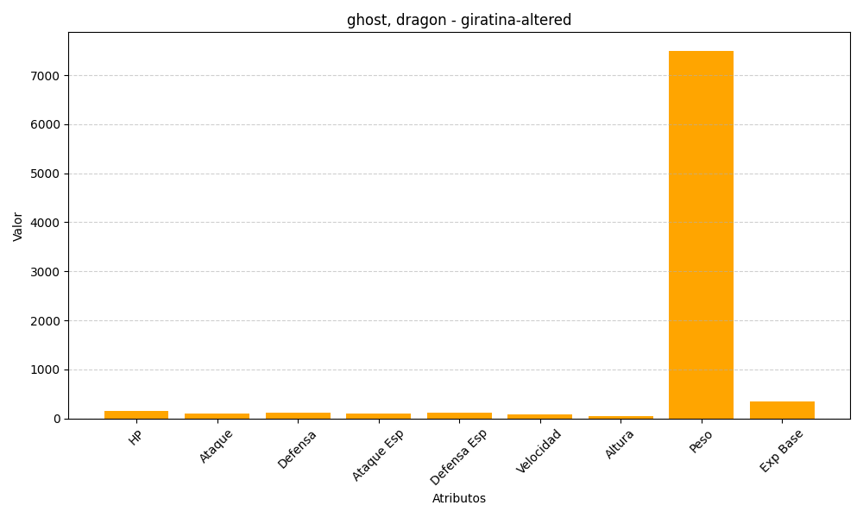
ID | Nombre | Tipo | HP | Ataque | Defensa | Ataque Especial | Defensa Especial | Velocidad | Altura | Peso | Experiencia Base
487 | giratina-altered | ghost, dragon | 150 | 100 | 120 | 100 | 120 | 90 | 45 | 7500 | 340

